低温酸奶类产品（5）
2026年安佳品牌份装黄油产品采购需求信息汇总表
序号 | 物料名称 | 参考规格型号 | 计量单位 | 预估年用量 | 图片参考 | 原料描述
1 | 安佳份装黄油（原味） | 7克/粒*288粒/箱 | 粒 | 10968832粒 （北京800000粒， 上海2361600粒， 重庆200000粒， 天津180000粒， 杭州227232粒） | 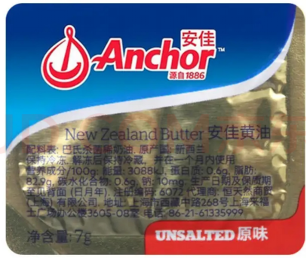 | 原装进口，无盐黄油，保质期不低于12个月。原料为动物黄油，不含人造反式脂肪酸。形状规则，表面光滑，质地细腻，色泽呈淡黄色，色泽均匀，奶香浓郁，无咸味。 固态时无气孔，无裂纹，无变形；软化后无颗粒感，无渗油，无渗水，无油水分离；无斑点，无异色，无异物，无异味，无虫害，无霉变。 包装严密洁净，易于开启，不易产生异物。
2 | 安佳份装黄油（咸味） | 7克/粒*288粒/箱 | 粒 | 1933872粒 （北京432000粒， 上海252864粒， 成都866560粒， 重庆200000粒， 天津90000粒， 杭州92448粒） | 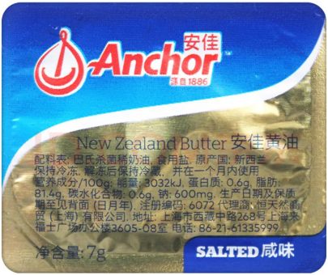 | 原装进口，有盐黄油，保质期不低于12个月。原料为动物黄油，不含人造反式脂肪酸。形状规则，表面光滑，质地细腻，色泽呈淡黄色，色泽均匀，奶香浓郁，咸度适中。 固态时无气孔，无裂纹，无变形；软化后无颗粒感，无渗油，无渗水，无油水分离；无斑点，无异色，无异物，无异味，无虫害，无霉变。 包装严密洁净，易于开启，不易产生异物。

